画面イメージ
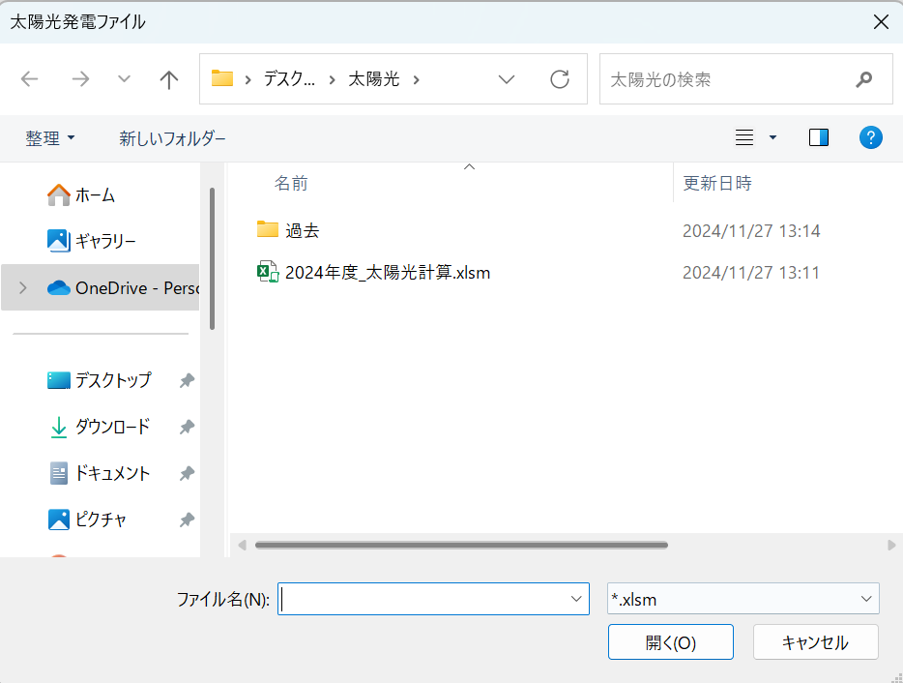
画面イメージ | システム名 | 太陽光発電分析 |  | 作成者 | 鷹木 | 修正者
 | サブシステム名 | 太陽光発電用分析ツール（PowerAutomate） |  | 作成日 | 2024-12-09 | 修正日

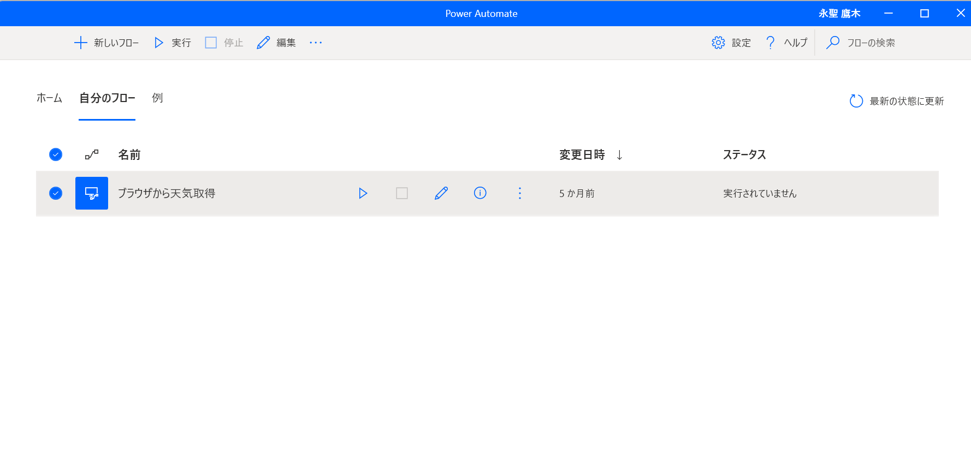
画面イメージ |  |  | 備考
 |  |  | 拡張機能としてブラウザ機能をプラグインしている
 |  |  | プラグインURL
 |  |  | https://learn.microsoft.com/ja-jp/power-automate/desktop-flows/install-browser-extensions

IO関連
IO関連定義書 |  | システム名 |  | 太陽光発電分析 |  |  | 作成者 | 鷹木 | 修正者
 |  | サブシステム名 |  | 太陽光発電用分析ツール（PowerAutomate） |  |  | 作成日 | 2024-12-09 | 修正日

I/O関連図
PowerAutomate
天候をサイトから取得し、反映する
太陽光発電.xlsm

 |  |  | 天候を取得し反映

 | 天気取得URL
 | https://www.jma.go.jp/jma/index.html

ファイル一覧
No | 取込名称 | 反映先名称 |  |  | I/O | 備考
1 | サイトより取得した天候データ | 午前（F列） |  |  | I
2 | サイトより取得した天候データ | 午後（G列） |  |  | I
3
4
5
6
7
8
9

